信用交易
融资融券市场交易数据统计（20220704）

标的证券 | 融资融券余额（亿元） | 融资余额（亿元） | 融券余额（亿元） | 融资买入额（亿元） | 融资融券规模变化（亿元） | 融资余额增幅(‰) | 融券余额增幅(%)
统计数据 | 16,106.65 | 15,153.68 | 952.98 | 897.88 | 102.19 | 5.42 | 2.20
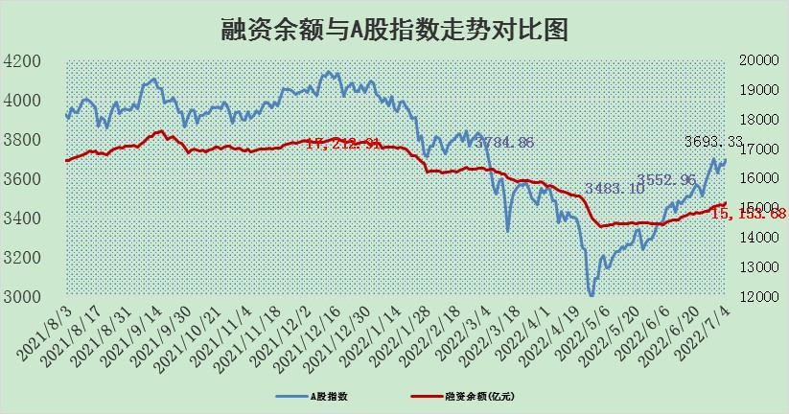

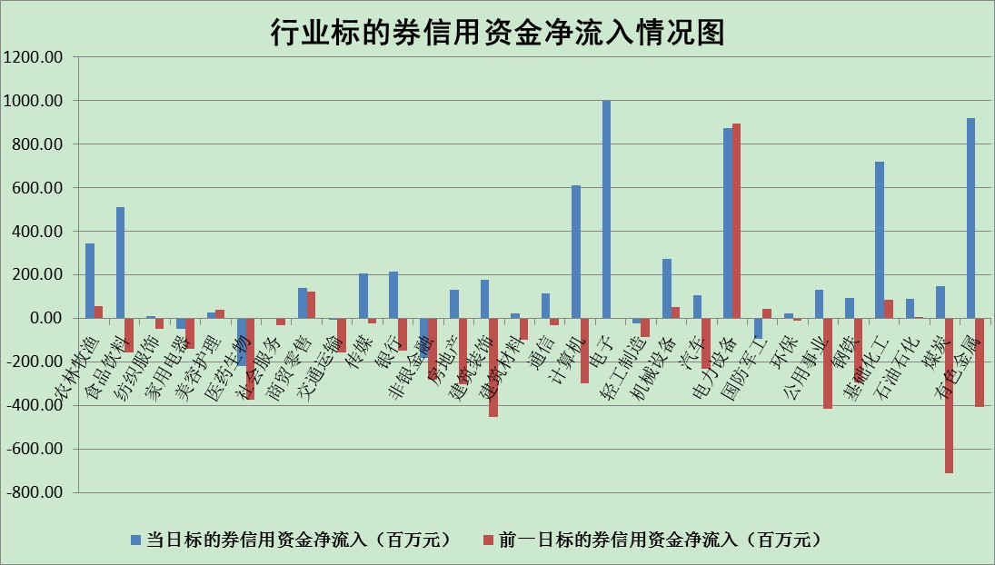

标的基金代码 | 标的基金简称 | 融资余额/市值(%) | 融资余额增幅(%) | 融资买入额/成交金额(%) | （融资余额净增额-融券余额净增额）/市值(‱) | 融券余额降幅(%) | ABS[（融资余额净增额-融券余额净增额）/市值净增额-1](%)
159902 | 华夏中小板ETF | 0.00 | 0.00 | 0.00 | 0.00 | 0.00 | 100.00
159915 | 易方达创业板ETF | 1.27 | 6.80 | 78234.62 | 6.97 | -2.01 | 116.74
159919 | 嘉实沪深300ETF | 4.92 | -0.06 | 0.39 | -1.82 | -8.81 | 107.02
159920 | 华夏恒生ETF | 103.12 | -0.05 | 19.83 | -4.97 | -0.42 | 111.79
159922 | 嘉实中证500ETF | 1.00 | 2.06 | 23.24 | -13.06 | -1.33 | 117.74
159925 | 南方沪深300ETF | 0.04 | -0.67 | 0.00 | -0.02 | 0.00 | 100.04
159928 | 消费ETF | 0.87 | 0.49 | 5.86 | 0.33 | -1.31 | 99.74
159934 | 易方达黄金ETF | 485.90 | -0.54 | 14.79 | -262.81 | 0.00 | 13.08
159939 | 全指信息技术ETF | 0.63 | 5.83 | 64.43 | 3.50 | 0.00 | 106.82
159940 | 全指金融地产ETF | 0.29 | -2.00 | 0.01 | -0.60 | 0.00 | 112.22
159995 | 半导体芯片ETF | 2.32 | 4.41 | 306.82 | 11.10 | 3.55 | 107.44
159997 | 天弘中证电子ETF | 2.43 | 4.44 | 7.34 | 15.67 | 79.72 | 122.83
159998 | 天弘中证计算机主题ETF | 0.18 | 36.93 | 0.19 | 4.85 | 0.00 | 97.05
510050 | 华夏上证50ETF | 10.73 | -0.06 | 58.11 | 0.59 | 3.54 | 97.65
510180 | 华安上证180ETF | 0.44 | -0.09 | 0.29 | -0.16 | -8.76 | 100.58
510880 | 华泰柏瑞红利ETF | 0.22 | -1.65 | 0.83 | -0.38 | -0.75 | 98.39
510900 | 易方达恒生H股ETF | 133.99 | -0.33 | 10.83 | -44.82 | 0.00 | 170.14
511010 | 5年期国债ETF | 0.00 | 0.00 | 0.00 | 0.00 | 0.00 | 100.00
511380 | 可转债及可交换债券ETF | 47.49 | -0.01 | 0.63 | -0.38 | 0.00 | 101.36
512000 | 全指证券ETF | 7.10 | 0.10 | 18.40 | 5.97 | 9.79 | 88.68
512010 | 沪深300医药卫生ETF | 4.00 | -2.02 | 27.12 | -9.52 | -9.17 | 102.06
512070 | 沪深300非银ETF | 2.62 | 1.48 | 28.09 | 7.19 | 37.41 | 94.38
512400 | 南方中证申万有色金属ETF | 0.96 | -0.20 | 0.67 | -6.47 | -13.63 | 46.36
512580 | 广发中证环保产业ETF | 0.56 | 21.45 | 0.73 | 9.28 | -1.77 | 89.80
512660 | 国泰中证军工ETF | 2.77 | -4.13 | 19.76 | -14.20 | -4.82 | 105.98
512800 | 华宝中证银行ETF | 10.72 | 0.01 | 3.41 | 20.30 | 73.06 | 182.82
512980 | 广发中证传媒ETF | 1.60 | 2.43 | 53.25 | 3.80 | 0.00 | 94.95
515030 | 华夏中证新能源汽车ETF | 1.54 | -1.31 | 26.41 | -2.69 | -1.75 | 101.66
515050 | 华夏中证5G通信主题ETF | 1.71 | -1.53 | 214.10 | -2.43 | 3.95 | 98.40
515070 | 华夏中证人工智能ETF | 1.23 | 4.23 | 1.21 | 4.99 | 0.00 | 109.98
标的股票比较指标 |  | 融资余额/流通A股市值(%) | 融资余额增幅(%) | 融资买入额/成交金额(%) | （融资余额净增额-融券余额净增额）/流通A股市值(‱) | 融券余额降幅(%) | ABS[（融资余额净增额-融券余额净增额）/流通A股市值净增额-1](%)
前十名标的个股 |  | 仁东控股 | 回盛生物 | 上实发展 | 回盛生物 | 东风科技 | 上海新阳
 |  | 数码科技 | 绿的谐波 | 民生银行 | 杭萧钢构 | 智慧能源 | 中环股份
 |  | 中体产业 | 杭萧钢构 | 光大银行 | 光环新网 | 徐家汇 | 国盾量子
 |  | 全柴动力 | 汇创达 | 中山公用 | 汇创达 | 长虹华意 | 神州数码
 |  | 尖峰集团 | 美畅股份 | 上海新阳 | 三川智慧 | 闽东电力 | 天阳科技
 |  | 景兴纸业 | 苏泊尔 | 回盛生物 | 绿的谐波 | 摩恩电气 | 鲁泰A
 |  | 蒙草生态 | 当升科技 | 汇创达 | 卫士通 | 江苏舜天 | 方大特钢
 |  | 神州泰岳 | 吉祥航空 | 一汽富维 | 赣锋锂业 | 龙利得 | 五矿发展
 |  | 大立科技 | 三川智慧 | 电广传媒 | 奥特佳 | 金固股份 | 蒙草生态
 |  | 联创光电 | 赣锋锂业 | 卫士通 | 联创股份 | 清新环境 | 承德露露
后十名标的个股 |  | 延安必康 | 江铃汽车 | 华业香料 | 湖南黄金 | 金龙汽车 | 京源环保
 |  | 曙光股份 | 星宇股份 | 中通客车 | 海融科技 | 报喜鸟 | 绿的谐波
 |  | 龙净环保 | 中远海能 | 国盛金控 | 宝鹰股份 | 冠农股份 | 古越龙山
 |  | 中嘉博创 | 海晨股份 | 延安必康 | 翔丰华 | 嘉必优 | 景兴纸业
 |  | 泰禾集团 | 东风汽车 | 曙光股份 | 东风汽车 | 恩华药业 | 中顺洁柔
 |  | 苏宁易购 | 唐人神 | 龙净环保 | 唐人神 | 三川智慧 | 尖峰集团
 |  | 中信国安 | 湖南黄金 | 中嘉博创 | 汉马科技 | 康欣新材 | 南大环境
 |  | 台海核电 | 科士达 | 泰禾集团 | 道恩股份 | 泰达股份 | 海晨股份
 |  | 当代文体 | 益丰药房 | 苏宁易购 | 景兴纸业 | 美克家居 | 山石网科
 |  | 紫晶存储 | 古井贡酒 | 中信国安 | 晶方科技 | 苏盐井神 | 上实发展
说明：1.以上普通交易数据和信用交易数据皆以交易日收盘后数据为基准；2.上述标的证券总数据只计算标的证券市场总数据，不包括从标的证券中调出去标的证券数据，所以与交易所公布的总值略有不同； 3.上述行业采用申万一级行业分类；4.以上标的基金和标的个股中比较的6个指标值中：前5个（从左至右）为正向指标，值越大排名越靠前；第6个为逆向指标，值越小，排名越靠前；5.第6个指标中ABS[]表示求绝对值，其主要用于考量信用资金相对净流入对股价相对净变化的贡献程度；6.数据来源：wind，交易所。

